地区理事
 | 北海道中学校長会
 |  | 令和６年度 地区理事 報告書
 |  |  |  |  |  | 地区 |  | 報告者名

ふりがな |  |  |  |  |  |  |  | ふりがな
氏 名 |  |  |  |  |  |  |  | 学校名
生 年 月 日 |  | 昭和 |  |  | 年 | 月 | 日 |  | 学級数： |  |  | 学級
学校所在地 |  | 〒 | －

学校電話 |  |  |  |  |  |  |  | 学校FAX
ﾒｰﾙｱﾄﾞﾚｽ |  |  |  |  |  |  |  |  |  |  | (共用･専用) どちらかに○
組合員番号
自 宅 住 所 |  | 〒 | －

 |  | 自宅電話 or 携帯
経路 及び 料金 |  | 起点(学校) ➞ ＜交通機関 ＪＲ駅・バス停＞ ➞ 札幌

 |  |  | 勤 務 校 |  |  | ➞ ＜ バス ・ ＪＲ ＞ ➞ |  |  |  | （ ）
 |  |  | （ ） |  |  | ➞ ＜ バス ・ ＪＲ ＞ ➞ |  |  |  | （ ）
 |  |  | （ ） |  |  | ➞ ＜ バス ・ ＪＲ ＞ ➞ |  |  |  | 札 幌

 |  |  |  | ・バス料金 |  |  |  |  |  | 円
 |  |  |  | ・ＪＲ料金 |  |  |  |  |  | 円
 |  |  |  | バス会社名

○学校名は、市町村立から記入して下さい。
○経路及び料金は、勤務校から札幌までの経路を記入して下さい。
・勤務校から利用する交通機関に〇をつけ、到着するＪＲ駅やバス停の名称を記入して下さい。
又、乗り換えの場合は、次の段に記入して下さい。
・ＪＲとバスの片道料金、バス会社(利用する場合)も記入して下さい。
・個々の旅費の詳細は旅費規程により支給いたしますが、不明な点はお問い合わせ下さい。
※ＪＲの往復割引該当の区間は、その運賃で支給します。
北海道中学校長会 事務所 TEL 011-251-1344 FAX 011-251-1302
E-mail : dotyu-kotyokai@bz04.plala.or.jp

地区担当者・代議員
【 】地区 |  | 令和６年度 北海道中学校長会 地区担当者・総会代議員報告書 |  |  |  | 報告者氏名【 】
役職名 | ふ り が な | 市 町 村 | 学 校 名 | 郵便番号 | 学 校 所 在 地 | 学校電話（上段） | 乗 車 駅 | 地区の役職
 | 氏 名 |  |  |  | メ ー ル ア ド レ ス（総会代議員も記入です ） | 学校 FAX（下段） | 乗 降 場
代 表 者
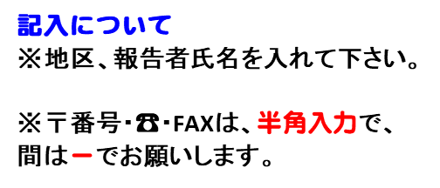
事 務 局 長

会計担当者

経営担当者

研修担当者

対策担当者

情報担当者

道中総会 代議員 | ふ り が な | 市 町 村 | 学 校 名 | メ ー ル ア ド レ ス |  | 学校電話（上段） | 乗 車 駅 | 地区の役職
 | 氏 名 |  |  |  |  | 学校 FAX（下段） | 乗 降 場

